المؤشرات الكلية

سوق العراق للاوراق المالية
جلسة الاحد 2025/11/23 |  |  |  | تقرير أسعار الأسهم المتداولة واخبار الشركات
الجلسة (209)

الاسهم المتداولة المدرجة و OTC |  |  | 531,063,250 |  |  | قيمة الأسهم المتداولة المدرجة و OTC |  | 1,269,244,692 |  |  | صفقات الشركات المدرجة وOTC | 859
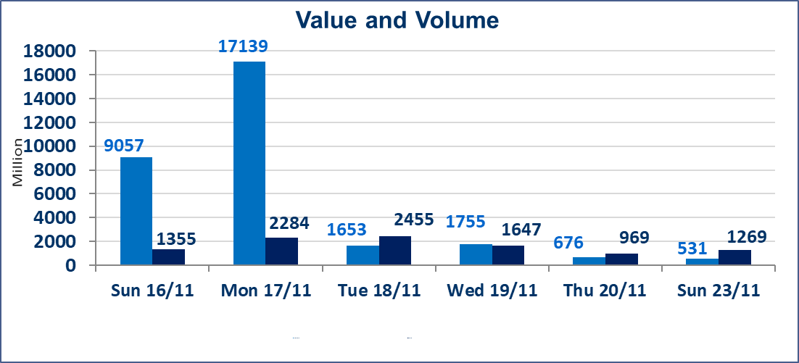
المؤشر60 ISX اليوم | 957.04 |  | نقطة |  |  | المؤشر15 ISX اليوم | 1185.64 | نقطة
المؤشر 60 ISX السابق | 964.96 |  | نقطة |  |  | المؤشر 15 ISX السابق | 1191.65 | نقطة
نسبة التغير | -0.82 |  | % |  |  | نسبة التغير | -0.50 | %
عدد النقاط | -7.92 |  | نقطة |  |  | عدد النقاط | -6.01 | نقطة

الشركات المدرجة | 104 | OTC | 11 | 118 |  | الشركات غير المتداولة المدرجة | 40 | OTC | 8 | 48
الشركات المتداولة | 44 | OTC | 1 | 45 |  | الشركات المرتفعة |  |  | 8
شركات الهيئة العامة |  |  |  | 7 |  | الشركات المنخفضة |  |  | 14
الموقوفة بقرار من هيأة الأوراق المالية |  |  |  | 13 |  | شركات الهيئة العامة |  |  | 1
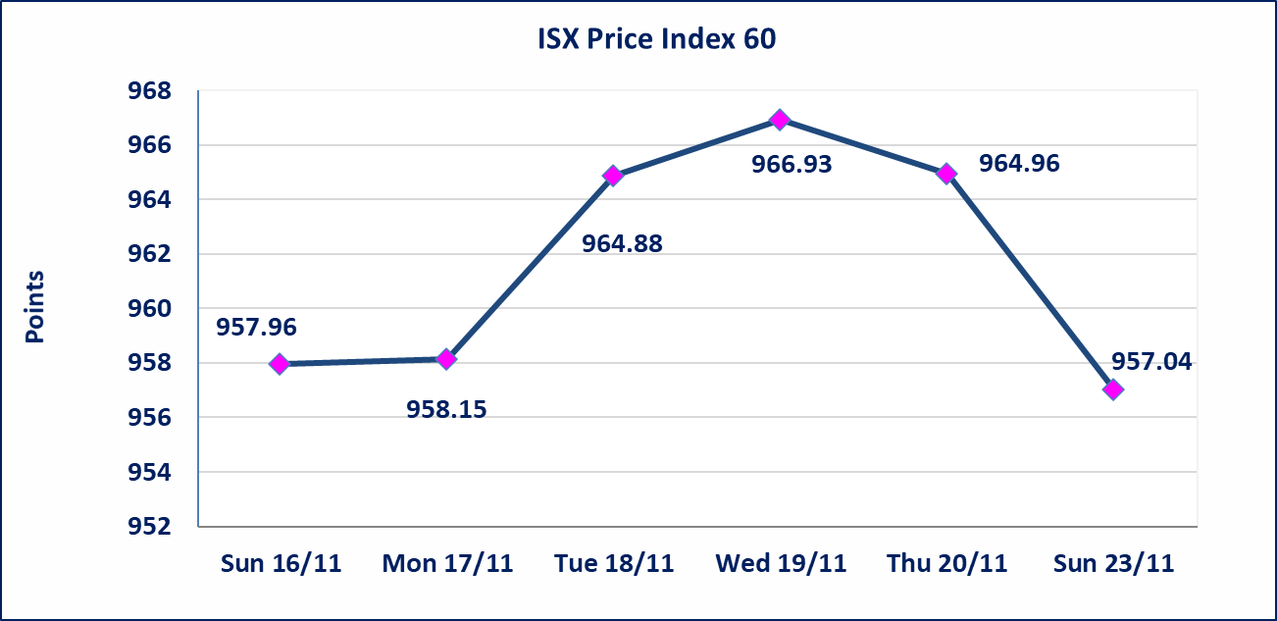

سندات اعمار الاصدارية الثانية فئة مليون | سيتم ايقاف التداول على سندات اعمار الاصدارية الثانية فئة (1,000,000) دينار اعتبارا من جلسة الاثنين 2025/11/24 لقرب استحقاق الفائدة نصف سنوية
المدينة السياحية لسد الموصل(HTVM) | أرسل سوق العراق للاوراق المالية كتاب إلى شركة المدينة السياحية في سد الموصل للافصاح عن اهم الاحداث الجوهرية التي أدت إلى إرتفاع سعر السهم لجلستين بكامل حدود نسبة التغير لجسلتي 11/20 و 2025/11/23.
كوردستان للتامين (NKUI) | تم البدء بعمليات ايداع شهادات اسهم المساهمين لشركة كوردستان الدولي للتأمين إعتباراً من جلسة الاحد 2025/11/23 وسيتم اطلاق التداول اعتبارا من جلسة الاحد 2025/12/14 بعد ايداع 5% من رأس المال او بعد مرور (21) يوم من تاريخ بدء الايداع في منصة الشركات غير المدرجة ISX-OTC.
كركوك لانتاج المواد الانشائية (IKFP) | تم البدء بعمليات ايداع شهادات اسهم المساهمين لشركة كركوك لانتاج المواد الانشائية إعتباراً من جلسة الاربعاء 2025/11/19 وسيتم اطلاق التداول اعتبارا من جلسة الخميس 2025/12/11 بعد ايداع 5% من رأس المال او بعد مرور (21) يوم من تاريخ بدء الايداع في منصة الشركات غير المدرجة ISX-OTC.
البادية للتامين (NBAD) | تم البدء بعمليات ايداع شهادات اسهم المساهمين لشركة البادية للتأمين إعتباراً من جلسة الاثنين 2025/11/10 وسيتم اطلاق التداول اعتبارا من جلسة الاثنين 2025/12/1 بعد ايداع 5% من رأس المال او بعد مرور (21) يوم من تاريخ بدء الايداع في منصة الشركات غير المدرجة ISX-OTC.
الحد الأعلى والادنى للتغير في السعر | نسبة التغير في المنصة النظامية (15%)، نسبة التغير في المنصة الثانية (20%)، نسبة التغير في المنصة الثالثة (5%) إرتفاعاً وإنخفاضاً من سعر الاغلاق السابق.
Web site : www.isx-iq.net E-mail : info-isx@isx-iq.net |  |  |  |  | 07834000034 - 07711211522 : ص . ب :3607 العلوية الهاتف |  |  |  |  |  | بغداد /الكرادة/ قرب المسرح الوطني /مجاور مصرف الخليج التجاري

نسبة التغير
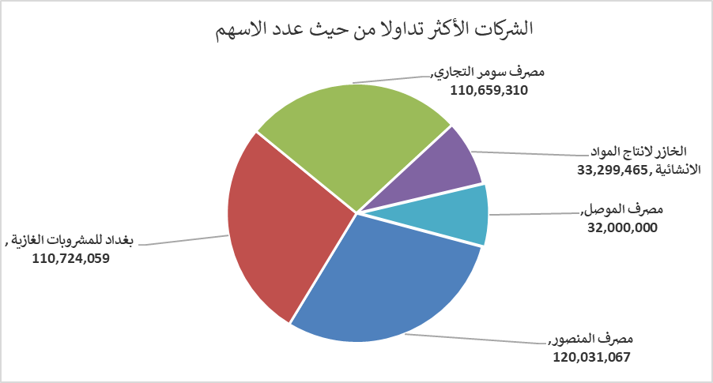
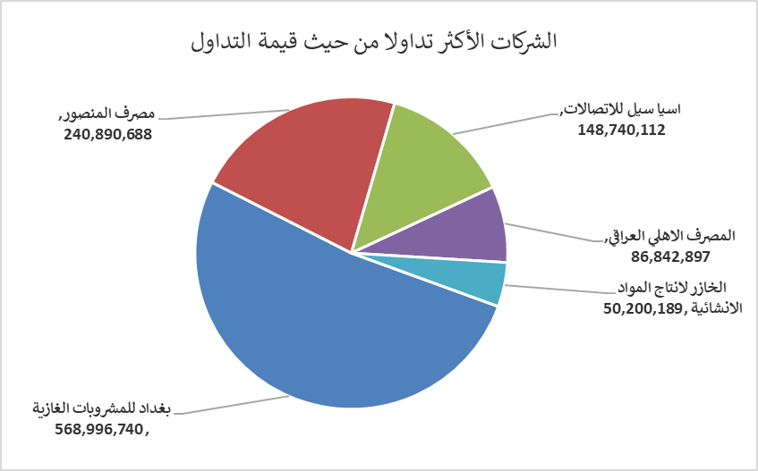
الشركات الأكثر ارتفاعاً وانخفاضاً

نسبة التغير لاسعار الاغلاق الاكثر ارتفاعاً |  |  |  | نسبة التغير لاسعار الاغلاق الاكثر انخفاضاً
اسم الشركة | اغلاق | التغير(%) | الاسهم المتداولة | اسم الشركة | اغلاق | التغير (%) | الاسهم المتداولة
الامين للاستثمارات العقارية | 2.160 | 20.00 | 8,396,943 | مصرف الانصاري | 0.210 | -16.00 | 1,000,000
المدينة السياحية لسد الموصل | 14.540 | 14.94 | 180,189 | الخليج للتأمين وأعادة التامين | 0.550 | -8.33 | 77,238
الخازر لانتاج المواد الانشائية | 1.540 | 14.93 | 33,299,465 | مصرف الخليج التجاري | 0.290 | -3.33 | 5,423,379
بابل للإنتاج الحيواني والنباتي | 7.250 | 14.90 | 75,000 | نقل المنتجات النفطية | 1.920 | -3.03 | 59,112
فندق أشور | 31.000 | 6.90 | 76,102 | المصرف العراقي الاسلامي | 0.980 | -2.00 | 2,009,790

الشركات الاكثر نشاطا حسب الاسهم المتداولة (حجم التداول) |  |  |  | الشركات الاكثر نشاطا حسب القيمة المتداولة
اسم الشركة | اغلاق | التغير(%) | الاسهم المتداولة | اسم الشركة | اغلاق | التغير (%) | القيمة المتداولة
مصرف المنصور | 2.000 | -0.99 | 120,031,067 | بغداد للمشروبات الغازية | 5.140 | -0.19 | 568,996,740
بغداد للمشروبات الغازية | 5.140 | -0.19 | 110,724,059 | مصرف المنصور | 2.000 | -0.99 | 240,890,688
مصرف سومر التجاري | 0.110 | 0.00 | 110,659,310 | اسيا سيل للاتصالات | 13.150 | -0.38 | 148,740,112
الخازر لانتاج المواد الانشائية | 1.540 | 14.93 | 33,299,465 | المصرف الاهلي العراقي | 4.700 | -1.05 | 86,842,897
مصرف الموصل | 0.150 | 0.00 | 32,000,000 | الخازر لانتاج المواد الانشائية | 1.540 | 14.93 | 50,200,189

